2018_data
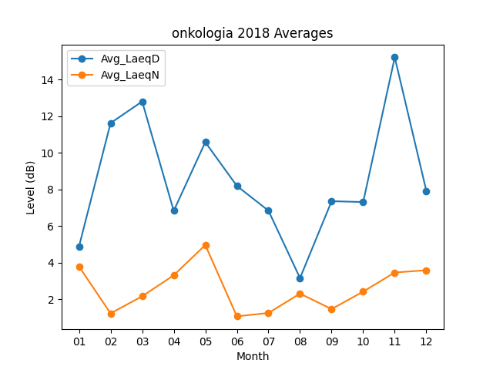
Month | Avg_LaeqD | Avg_LaeqN
01 | 4.8709677419 | 3.7838709677
02 | 11.617857143 | 1.2178571429
03 | 12.796774194 | 2.1548387097
04 | 6.8233333333 | 3.3
05 | 10.574193548 | 4.9548387097
06 | 8.1833333333 | 1.0566666667
07 | 6.8322580645 | 1.2419354839
08 | 3.1483870968 | 2.3
09 | 7.35 | 1.4533333333
10 | 7.3032258065 | 2.4096774194
11 | 15.21 | 3.4533333333
12 | 7.9161290323 | 3.5774193548

